상품제안서
클래식 레더 A5 메모패드(날개형)+볼펜세트(자석케이스포함) | 상품코드: S05643

 |  |  |  |  |  |  | 02-713-8555 | www.synergygift.co.kr
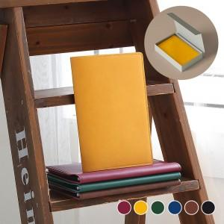 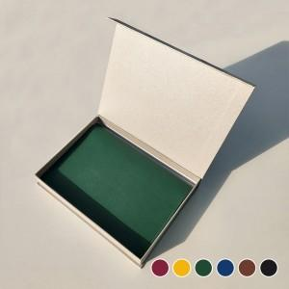 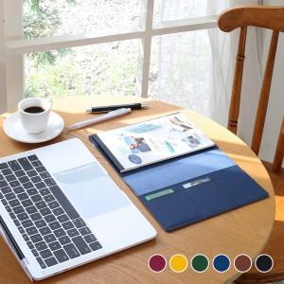

【상세/제작정보】

【인쇄/포장옵션】 | 불박 / 포장지포장

【공급단가】 | 수량 | 50~ | 100~ | 500~ | 1,000~ | 3,000~
*VAT별도 | 단가 | 8,820원 | 8,680원 | 8,050원 | 7,910원 | 7,770원

【상품 URL】 | https://www.synergygift.co.kr:443/src/goods_detail.php?gdno=11447

